Hoja1
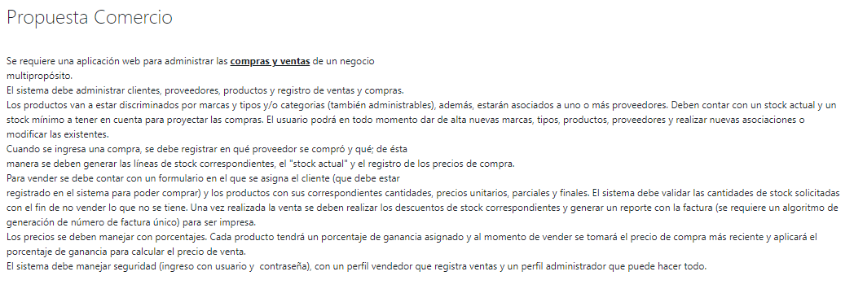

Modelo de Dominio:

Persona | Proveedor | Compra | Factura
Domicilio | RazónSocial | Proveedor | Proveedor
Teléfono | NombreFantasía | Producto | Producto
Celular | CUIT | Cantidad | Compra
Mail | CategoríaIVA | PrecioCosto | PrecioTotal
 | FormaDePago
 | PlazoDePago

 |  |  |  | Falta:
 |  | Producto |  | _Usuarios
 |  | Código |  | _AccesoADatos
 |  | Descripción
 |  | Tipo
 |  | Marca
 |  | Proveedor
 |  | Stock
 |  | (Stock Mínimo)
 |  | PrecioCosto

 | Cliente | Venta | Factura
 | Apellido | Cliente | Cliente
 | Nombre | Producto | Producto
 | DNI / CUIT | Cantidad | Venta
 | CategoríaIVA | PrecioVenta | PrecioTotal
 | FormaDePago | (= PrecioCosto
 | PlazoDePago | x Ganacia)

